DOHOME
 |  | 2008 | 2009 | 2010 | 2011 | 2012 | 2013 | 2014 | 2015 | 2016 | 2017 | 2018 | 2019 | 2020 | 2021 | 2022 | 2023 | 2024 | 2025
 |  | Asset
 |  | Cash And Cash Equivalents
BS | Cash And Cash Equivalents |  |  |  |  |  |  |  |  |  |  |  | 167.28 | 80.42 | 223.02 | 124.27 | 153.86 | 202.36 | 141.21 |  | Q1
 |  |  |  |  |  |  |  |  |  |  |  |  | 133.67 | 260.93 | 148.16 | 128.84 | 152.84 | 208.56 | 302.37 |  | Q2
 |  |  |  |  |  |  |  |  |  |  |  |  | 143.14 | 176.94 | 139.70 | 146.02 | 158.37 | 202.67 | 145.73 |  | Q3
 |  |  |  |  |  |  |  |  |  |  |  | 167.14 | 204.02 | 99.52 | 301.05 | 160.32 | 296.04 | 124.37 | 144.84 |  | Yearly
 |  | - | - | - | - | - | - | - | - | - | - | 1.00% | 1.12% | 0.48% | 1.11% | 0.48% | 0.87% | 0.37% | 0.42% |  | %Common Size
 |  | Short-Term Investments - Net
BS | Short-Term Investments - Net |  |  |  |  |  |  |  |  |  |  |  | 0.07 | 0.07 | 0.00 | 0.00 | 0.00 | 0.00 | 0.00 |  | Q1
 |  |  |  |  |  |  |  |  |  |  |  |  | 0.07 | 0.00 | 0.00 | 0.00 | 0.00 | 0.00 | 0.00 |  | Q2
 |  |  |  |  |  |  |  |  |  |  |  |  | 0.07 | 0.00 | 0.00 | 0.00 | 0.00 | 0.00 | 0.00 |  | Q3
 |  |  |  |  |  |  |  |  |  |  |  | 0.07 | 0.07 | 0.00 | 0.00 | 0.00 | 0.00 | 0.00 | 0.00 |  | Yearly
 |  | - | - | - | - | - | - | - | - | - | - | 0.00% | 0.00% | 0.00% | 0.00% | 0.00% | 0.00% | 0.00% | 0.00% |  | %Common Size
 |  | Trade And Other Receivables - Current - Net
BS | Trade And Other Receivables - Current - Net |  |  |  |  |  |  |  |  |  |  |  | 979.20 | 901.01 | 1,095.90 | 1,744.39 | 1,615.37 | 1,341.29 | 1,690.94 |  | Q1
 |  |  |  |  |  |  |  |  |  |  |  |  | 961.39 | 832.75 | 1,113.79 | 1,555.89 | 1,359.60 | 1,559.81 | 1,494.67 |  | Q2
 |  |  |  |  |  |  |  |  |  |  |  |  | 903.85 | 889.57 | 1,179.55 | 1,304.30 | 1,297.72 | 1,500.06 | 1,420.21 |  | Q3
 |  |  |  |  |  |  |  |  |  |  |  | 836.37 | 859.90 | 996.45 | 1,570.85 | 1,463.42 | 1,325.86 | 1,586.72 | 1,389.70 |  | Yearly
 |  | - | - | - | - | - | - | - | - | - | - | 5.02% | 4.74% | 4.80% | 5.77% | 4.39% | 3.90% | 4.73% | 4.05% |  | %Common Size
 |  | Inventories - Net
BS | Inventories - Net |  |  |  |  |  |  |  |  |  |  |  | 6,656.72 | 7,046.37 | 9,523.45 | 13,753.57 | 14,112.69 | 13,293.99 | 12,359.40 |  | Q1
 |  |  |  |  |  |  |  |  |  |  |  |  | 6,790.63 | 7,262.70 | 10,411.63 | 14,761.59 | 13,466.79 | 13,584.74 | 11,779.40 |  | Q2
 |  |  |  |  |  |  |  |  |  |  |  |  | 6,679.71 | 8,582.83 | 11,972.38 | 14,106.72 | 12,906.17 | 13,277.40 | 12,187.36 |  | Q3
 |  |  |  |  |  |  |  |  |  |  |  | 6,260.20 | 7,048.16 | 8,559.71 | 11,796.05 | 13,760.73 | 13,264.44 | 12,411.68 | 12,674.03 |  | Yearly
 |  | - | - | - | - | - | - | - | - | - | - | 37.54% | 38.83% | 41.22% | 43.33% | 41.30% | 39.03% | 36.98% | 36.94% |  | %Common Size
 |  | Total Current Assets
BS | Total Current Assets |  |  |  |  |  |  |  |  |  |  |  | 7,866.64 | 8,095.31 | 11,108.28 | 16,093.23 | 16,194.91 | 14,985.58 | 14,451.86 |  | Q1
 |  |  |  |  |  |  |  |  |  |  |  |  | 7,960.18 | 8,446.93 | 11,886.08 | 16,703.52 | 15,162.16 | 15,570.22 | 13,842.81 |  | Q2
 |  |  |  |  |  |  |  |  |  |  |  |  | 7,803.10 | 9,732.49 | 13,614.39 | 15,778.06 | 14,705.04 | 15,101.71 | 13,921.10 |  | Q3
 |  |  |  |  |  |  |  |  |  |  |  | 7,330.83 | 8,203.57 | 9,749.31 | 13,973.57 | 15,658.58 | 15,044.10 | 14,442.18 | 14,298.42 |  | Yearly
 |  | - | - | - | - | - | - | - | - | - | - | 43.96% | 45.19% | 46.95% | 51.32% | 47.00% | 44.27% | 43.03% | 41.68% |  | %Common Size
 |  | Property, Plant And Equipment - Net
BS | Property, Plant And Equipment - Net |  |  |  |  |  |  |  |  |  |  |  | 9,187.31 | 9,655.19 | 10,690.05 | 13,287.33 | 16,245.62 | 17,239.12 | 17,779.50 |  | Q1
 |  |  |  |  |  |  |  |  |  |  |  |  | 9,176.64 | 9,884.84 | 11,051.59 | 14,674.67 | 17,010.67 | 17,145.76 | 18,024.54 |  | Q2
 |  |  |  |  |  |  |  |  |  |  |  |  | 9,532.71 | 10,077.56 | 11,530.41 | 15,438.50 | 17,237.32 | 17,195.81 | 18,073.44 |  | Q3
 |  |  |  |  |  |  |  |  |  |  |  | 8,874.39 | 9,627.60 | 10,414.51 | 12,345.65 | 16,016.40 | 17,355.82 | 17,555.07 | 18,180.55 |  | Yearly
 |  | - | - | - | - | - | - | - | - | - | - | 53.22% | 53.04% | 50.15% | 45.34% | 48.07% | 51.07% | 52.30% | 52.99% |  | %Common Size
 |  | Intangible Assets - Net
BS | Intangible Assets - Net |  |  |  |  |  |  |  |  |  |  |  | 13.94 | 82.38 | 90.52 | 96.70 | 122.39 | 123.22 | 127.71 |  | Q1
 |  |  |  |  |  |  |  |  |  |  |  |  | 83.99 | 83.95 | 88.58 | 103.48 | 121.35 | 119.92 | 128.97 |  | Q2
 |  |  |  |  |  |  |  |  |  |  |  |  | 80.41 | 84.64 | 95.26 | 116.70 | 123.75 | 124.47 | 133.69 |  | Q3
 |  |  |  |  |  |  |  |  |  |  |  | 16.31 | 77.70 | 89.81 | 89.91 | 115.10 | 123.02 | 129.25 | 133.94 |  | Yearly
 |  | - | - | - | - | - | - | - | - | - | - | 0.10% | 0.43% | 0.43% | 0.33% | 0.35% | 0.36% | 0.39% | 0.39% |  | %Common Size
 |  | Total Non-Current Assets
BS | Total Non-Current Assets |  |  |  |  |  |  |  |  |  |  |  | 9,744.37 | 10,062.46 | 11,496.14 | 14,413.09 | 17,892.32 | 18,822.54 | 19,548.74 |  | Q1
 |  |  |  |  |  |  |  |  |  |  |  |  | 9,801.64 | 10,326.69 | 11,847.93 | 15,802.41 | 18,594.49 | 18,740.10 | 19,824.17 |  | Q2
 |  |  |  |  |  |  |  |  |  |  |  |  | 10,154.33 | 10,669.20 | 12,460.14 | 16,681.64 | 18,827.41 | 18,786.91 | 19,905.36 |  | Q3
 |  |  |  |  |  |  |  |  |  |  |  | 9,343.81 | 9,948.14 | 11,015.86 | 13,252.94 | 17,659.45 | 18,938.64 | 19,123.84 | 20,007.79 |  | Yearly
 |  | - | - | - | - | - | - | - | - | - | - | 56.04% | 54.81% | 53.05% | 48.68% | 53.00% | 55.73% | 56.97% | 58.32% |  | %Common Size
 |  | Total Assets
BS | Total Assets |  |  |  |  |  |  |  |  |  |  |  | 17,611.00 | 18,157.77 | 22,604.41 | 30,506.32 | 34,087.23 | 33,808.12 | 34,000.60 |  | Q1
 |  |  |  |  |  |  |  |  |  |  |  |  | 17,761.82 | 18,773.62 | 23,734.01 | 32,505.93 | 33,756.64 | 34,310.32 | 33,666.98 |  | Q2
 |  |  |  |  |  |  |  |  |  |  |  |  | 17,957.43 | 20,401.69 | 26,074.53 | 32,459.70 | 33,532.46 | 33,888.62 | 33,826.46 |  | Q3
 |  |  |  |  |  |  |  |  |  |  |  | 16,674.63 | 18,151.71 | 20,765.17 | 27,226.51 | 33,318.03 | 33,982.74 | 33,566.02 | 34,306.21 |  | Yearly
 |  | Liabilities
 |  | Trade And Other Payables - Current
BS | Trade And Other Payables - Current |  |  |  |  |  |  |  |  |  |  |  | 3,062.25 | 2,658.33 | 3,742.04 | 5,909.37 | 4,297.35 | 3,756.80 | 4,227.46 |  | Q1
 |  |  |  |  |  |  |  |  |  |  |  |  | 2,635.91 | 2,912.19 | 3,580.74 | 4,500.14 | 3,320.20 | 3,636.01 | 3,598.58 |  | Q2
 |  |  |  |  |  |  |  |  |  |  |  |  | 1,923.10 | 3,264.75 | 3,752.10 | 3,538.79 | 3,552.77 | 3,136.06 | 3,802.73 |  | Q3
 |  |  |  |  |  |  |  |  |  |  |  | 2,128.13 | 2,488.18 | 2,845.06 | 3,896.68 | 4,482.52 | 3,854.76 | 3,181.91 | 3,497.21 |  | Yearly
 |  | - | - | - | - | - | - | - | - | - | - | 12.76% | 13.71% | 13.70% | 14.31% | 13.45% | 11.34% | 9.48% | 10.19% |  | %Common Size
 |  | Total Current Liabilities
BS | Total Current Liabilities |  |  |  |  |  |  |  |  |  |  |  | 10,376.49 | 8,879.98 | 12,070.98 | 16,070.25 | 16,494.61 | 15,709.72 | 15,681.86 |  | Q1
 |  |  |  |  |  |  |  |  |  |  |  |  | 13,046.68 | 8,722.18 | 12,443.90 | 16,841.62 | 16,240.07 | 15,437.87 | 15,662.08 |  | Q2
 |  |  |  |  |  |  |  |  |  |  |  |  | 8,543.28 | 10,434.58 | 12,459.55 | 15,951.00 | 15,483.72 | 15,555.43 | 15,642.21 |  | Q3
 |  |  |  |  |  |  |  |  |  |  |  | 9,595.54 | 9,065.72 | 10,674.84 | 13,325.30 | 16,456.02 | 15,869.33 | 15,331.95 | 15,513.06 |  | Yearly
 |  | - | - | - | - | - | - | - | - | - | - | 57.55% | 49.94% | 51.41% | 48.94% | 49.39% | 46.70% | 45.68% | 45.22% |  | %Common Size
 |  | Short-Term Debts
 |  |  |  |  |  |  |  |  |  |  |  |  | 7,247.26 | 6,121.50 | 8,042.57 | 9,826.52 | 12,094.22 | 11,822.14 | 11,328.32 |  | Q1
 |  |  |  |  |  |  |  |  |  |  |  |  | 7,789.70 | 5,700.10 | 8,511.75 | 12,081.36 | 12,810.45 | 11,678.26 | 11,931.56 |  | Q2
 |  |  |  |  |  |  |  |  |  |  |  |  | 6,588.85 | 7,093.49 | 8,559.29 | 12,357.12 | 11,892.18 | 12,339.43 | 11,789.52 |  | Q3
...
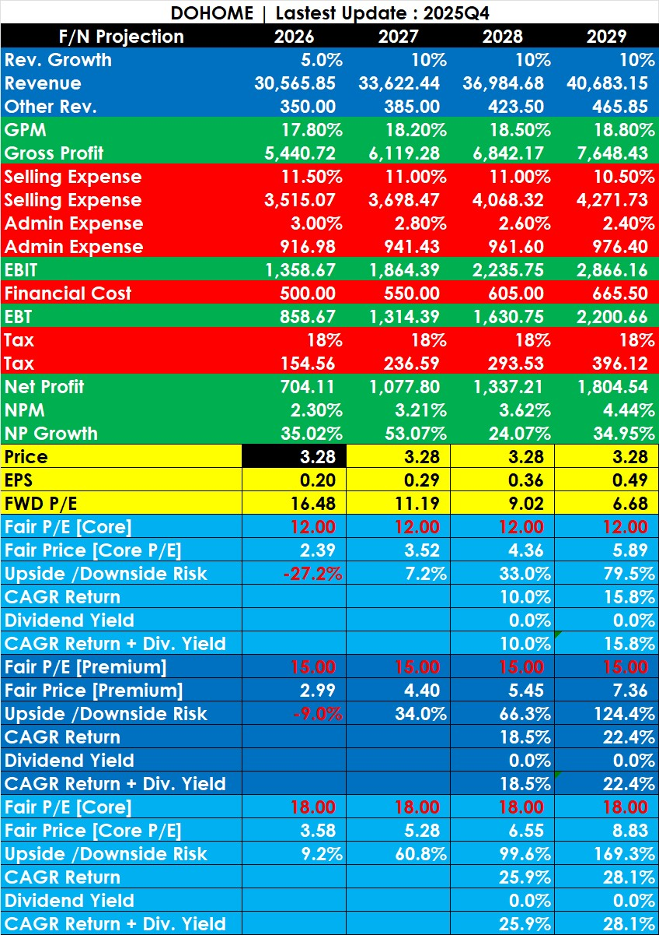
 |  |  |  |  |  |  |  |  |  |  |  |  |  |  |  |  |  |  |  |  |  |  | Stock Name | Price
 |  |  |  |  |  |  |  |  |  |  |  |  |  |  |  |  |  |  |  |  |  |  | dohome | 3.44
 |  |  |  |  |  |  |  |  |  |  |  |  |  |  |  |  |  |  |  |  |  |  | Stock
 |  |  |  |  |  |  |  |  |  |  |  |  |  |  |  |  |  |  |  |  |  |  | Forecast | 2026 | 2027 | 2028 | 2029
 |  |  |  |  |  |  |  |  |  |  |  |  |  |  |  |  |  |  |  |  |  |  | Rev.Growth | 10.00% | 10.00% | 10.00% | 10.00%
 |  |  |  |  |  |  |  |  |  |  |  |  |  |  |  |  |  |  |  |  |  |  | Revenue | 32,021.33 | 35,223.47 | 38,745.81 | 42,620.40
 |  |  |  |  |  |  |  |  |  |  |  |  |  |  |  |  |  |  |  |  |  |  | Other Rev | 300.00 | 300.00 | 300.00 | 300.00
 |  |  |  |  |  |  |  |  |  |  |  |  |  |  |  |  |  |  |  |  |  |  | GPM | 18.70% | 18.50% | 18.70% | 19.00%
 |  |  |  |  |  |  |  |  |  |  |  |  |  |  |  |  |  |  |  |  |  |  | Gross Profit | 5,987.99 | 6,516.34 | 7,245.47 | 8,097.88
 |  |  |  |  |  |  |  |  |  |  |  |  |  |  |  |  |  |  |  |  |  |  | Selling Expense % | 12.00% | 12.10% | 12.10% | 12.10%
 |  |  |  |  |  |  |  |  |  |  |  |  |  |  |  |  |  |  |  |  |  |  | Selling Expense | 3,842.56 | 4,262.04 | 4,688.24 | 5,157.07
 |  |  |  |  |  |  |  |  |  |  |  |  |  |  |  |  |  |  |  |  |  |  | Admin Expense % | 3.00% | 3.00% | 3.00% | 3.00%
 |  |  |  |  |  |  |  |  |  |  |  |  |  |  |  |  |  |  |  |  |  |  | Admin Expense | 960.64 | 1,056.70 | 1,162.37 | 1,278.61
 |  |  |  |  |  |  |  |  |  |  |  |  |  |  |  |  |  |  |  |  |  |  | EBIT | 1,484.79 | 1,497.60 | 1,694.85 | 1,962.20
 |  |  |  |  |  |  |  |  |  |  |  |  |  |  |  |  |  |  |  |  |  |  | Financial Cost | 400.00 | 400.00 | 400.00 | 400.00
 |  |  |  |  |  |  |  |  |  |  |  |  |  |  |  |  |  |  |  |  |  |  | EBT | 1,084.79 | 1,097.60 | 1,294.85 | 1,562.20
 |  |  |  |  |  |  |  |  |  |  |  |  |  |  |  |  |  |  |  |  |  |  | Tax % | 18.00% | 18.00% | 18.00% | 18.00%
 |  |  |  |  |  |  |  |  |  |  |  |  |  |  |  |  |  |  |  |  |  |  | Tax | 195.26 | 197.57 | 233.07 | 281.20
 |  |  |  |  |  |  |  |  |  |  |  |  |  |  |  |  |  |  |  |  |  |  | Net Profit | 889.53 | 900.03 | 1,061.78 | 1,281.00
 |  |  |  |  |  |  |  |  |  |  |  |  |  |  |  |  |  |  |  |  |  |  | NPM | 2.78% | 2.56% | 2.74% | 3.01%
 |  |  |  |  |  |  |  |  |  |  |  |  |  |  |  |  |  |  |  |  |  |  | NP Growth | 31.96% | 1.18% | 17.97% | 20.65%
 |  |  |  |  |  |  |  |  |  |  |  |  |  |  |  |  |  |  |  |  |  |  | Price | 3.44 | 3.44 | 3.44 | 3.44
 |  |  |  |  |  |  |  |  |  |  |  |  |  |  |  |  |  |  |  |  |  |  | EPS | 0.28 | 0.28 | 0.33 | 0.40
 |  |  |  |  |  |  |  |  |  |  |  |  |  |  |  |  |  |  |  |  |  |  | Fwd P/E | 12.5 | 12.3 | 10.5 | 8.7
 |  |  |  |  |  |  |  |  |  |  |  |  |  |  |  |  |  |  |  |  |  |  | Core P/E | 12 | 12 | 12 | 12
 |  |  |  |  |  |  |  |  |  |  |  |  |  |  |  |  |  |  |  |  |  |  | Fair P/E | 15 | 15 | 15 | 15
 |  |  |  |  |  |  |  |  |  |  |  |  |  |  |  |  |  |  |  |  |  |  | Dividend Yield |  | 0.00% | 0.00% | 0.00%
 |  |  |  |  |  |  |  |  |  |  |  |  |  |  |  |  |  |  |  |  |  |  | Core Valuation
 |  |  |  |  |  |  |  |  |  |  |  |  |  |  |  |  |  |  |  |  |  |  | Price | 3.31 | 3.34 | 3.95 | 4.76
 |  |  |  |  |  |  |  |  |  |  |  |  |  |  |  |  |  |  |  |  |  |  | MOS | -3.92% | -2.78% | 14.69% | 38.37%
 |  |  |  |  |  |  |  |  |  |  |  |  |  |  |  |  |  |  |  |  |  |  | Expected Return |  |  | 7.09% | 11.43%
 |  |  |  |  |  |  |  |  |  |  |  |  |  |  |  |  |  |  |  |  |  |  | Total Return |  |  | 7.09% | 11.43%
 |  |  |  |  |  |  |  |  |  |  |  |  |  |  |  |  |  |  |  |  |  |  | Fair Valuation
 |  |  |  |  |  |  |  |  |  |  |  |  |  |  |  |  |  |  |  |  |  |  | Price | 4.13 | 4.18 | 4.93 | 5.95
 |  |  |  |  |  |  |  |  |  |  |  |  |  |  |  |  |  |  |  |  |  |  | MOS | 20.10% | 21.52% | 43.36% | 72.96%
 |  |  |  |  |  |  |  |  |  |  |  |  |  |  |  |  |  |  |  |  |  |  | Expected Return |  |  | 19.73% | 20.04%
 |  |  |  |  |  |  |  |  |  |  |  |  |  |  |  |  |  |  |  |  |  |  | Total Return |  |  | 19.73% | 20.04%
 |  |  |  |  |  |  |  |  |  |  |  |  |  |  |  |  |  |  |  |  |  |  | Upside | 20.10% | 21.52% | 43.36% | 72.96%
 |  |  |  |  |  |  |  |  |  |  |  |  |  |  |  |  |  |  |  |  |  |  | Downside Risk | -3.92% | -2.78% | 14.69% | 38.37%

 |  |  |  |  |  |  |  |  |  |  |  |  |  |  |  |  |  |  |  |  |  |  |  |  |  | R:R
 |  |  |  |  |  |  |  |  |  |  |  |  |  |  |  |  |  |  |  |  |  |  |  |  |  | R:R 1: | 18.62
...
 |  |  |  |  |  |  |  |  |  |  |  |  |  |  |  |  |  | 2024 | 2025
 |  |  |  |  |  |  |  |  |  |  |  |  |  |  |  |  |  | 15 | 23 | 43 | Size Togo
 |  |  |  |  |  |  |  |  |  |  |  |  |  |  |  |  |  | 4 | 8 | 20 | เพิ่มมากี่สาขา
 |  |  |  |  |  |  |  |  |  |  |  |  |  |  |  |  |  | 0% | 13% | 7% | %GWT L
 |  |  |  |  |  |  |  |  |  |  |  |  |  |  |  |  |  | 36% | 53% | 87% | %GWT Togo

 |  |  |  |  |  |  |  |  |  |  |  |  |  |  |  |  |  | 19.0% | 18.0% |  | product House Brand %toRev

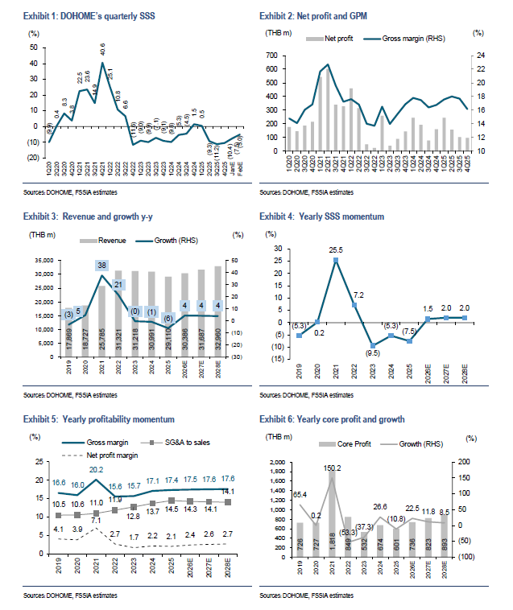
 |  |  |  |  |  |  |  |  |  |  |  |  |  |  |  |  |  |  |  |  | rev structure
 |  |  |  |  |  |  |  |  |  |  |  |  |  |  |  |  |  | 30,991.27 | 29,110.30 | 31900 | รายได้จากการขายและบริการ
 |  |  |  |  |  |  |  |  |  |  |  |  |  |  |  |  |  | 335.76 | 298.83 |  | รายได้อื่น ค่าเช่า
 |  |  |  |  |  |  |  |  |  |  |  |  |  |  |  |  |  | 31,327.03 | 29,409.13 |  | รวมรายได้
 |  |  |  |  |  |  |  |  |  |  |  |  |  |  |  |  |  | -0.7% | -6.1%
 |  |  |  |  |  |  |  |  |  |  |  |  |  |  |  |  |  |  |  |  | %rev structure
 |  |  |  |  |  |  |  |  |  |  |  |  |  |  |  |  |  | 98.9% | 99.0% |  | รายได้จากการขายและบริการ
 |  |  |  |  |  |  |  |  |  |  |  |  |  |  |  |  |  | 1.1% | 1.0% |  | รายได้อื่น ค่าเช่า
 |  |  |  |  |  |  |  |  |  |  |  |  |  |  |  |  |  | 100.0% | 100.0% |  | รวมรายได้

 |  |  |  |  |  |  |  |  |  |  |  |  |  |  |  |  |  | 1,291.30 | 1,078.16 | 1100 | รายได้ต่อสาขา L
 |  |  |  |  |  |  |  |  |  |  |  |  |  |  |  |  |  | -0.7% | -16.5%
 |  |  |  |  |  |  |  |  |  |  |  |  |  |  |  |  |  |  |  |  | ยอดขายตามกลุ่มลูกค้า
 |  |  |  |  |  |  |  |  |  |  |  |  |  |  |  |  |  |  | 52% |  | กลุ่มผู้รับเหมา (back-office/contractor) | B2B | การลงทุนภาครัฐ
 |  |  |  |  |  |  |  |  |  |  |  |  |  |  |  |  |  |  | 48% |  | กลุ่มหน้าร้าน (POS/end-user) | B2C | สภาวะเศรษฐกิจ ราคาสินค้าเกษตร
 |  |  |  |  |  |  |  |  |  |  |  |  |  |  |  |  |  |  |  |  |  |  | หนี้ครัวเรือน
 |  |  |  |  |  |  |  |  |  |  |  |  |  |  |  |  |  |  |  |  | สัดส่วน
 |  |  |  |  |  |  |  |  |  |  |  |  |  |  |  |  |  |  | 44.0% |  | ก่อสร้าง
 |  |  |  |  |  |  |  |  |  |  |  |  |  |  |  |  |  |  | 37.0% |  | ซ่อมแซม
 |  |  |  |  |  |  |  |  |  |  |  |  |  |  |  |  |  |  | 18.0% |  | ตกแต่ง

 |  |  |  |  |  |  |  |  |  |  |  |  |  |  |  |  |  |  |  |  | สัดส่วน %ยอดขายรวม
 |  |  |  |  |  |  |  |  |  |  |  |  |  |  |  |  |  |  | 31.0% |  | กลุ่มเหล็ก
 |  |  |  |  |  |  |  |  |  |  |  |  |  |  |  |  |  |  | 51.0% |  | Brand |  | วิธ๊การเพิ่มสัดส่วนHB
 |  |  |  |  |  |  |  |  |  |  |  |  |  |  |  |  |  | 19.0% | 18.0% |  | House Brand |  | การเพิ่มขึ้นของสาขาtogo
 |  |  |  |  |  |  |  |  |  |  |  |  |  |  |  |  |  |  |  |  |  |  | >มีสัดส่วน HB เยอะ
 |  |  |  |  |  |  |  |  |  |  |  |  |  |  |  |  |  |  |  |  | GPM% |  | >ลดสัดส่วนเหล็กลง ลดความผันผวน
 |  |  |  |  |  |  |  |  |  |  |  |  |  |  |  |  |  |  | 10% |  | กลุ่มเหล็ก
 |  |  |  |  |  |  |  |  |  |  |  |  |  |  |  |  |  |  | 15% |  | Brand
 |  |  |  |  |  |  |  |  |  |  |  |  |  |  |  |  |  |  | 32% |  | House Brand
 |  |  |  |  |  |  |  |  |  |  |  |  |  |  |  |  |  | 17.13% | 17.37% |  | %GPMรวม

 |  |  |  |  |  |  |  |  |  |  |  |  |  |  |  |  |  | 2567 | 2568 |  | SSSG% |  | sssg มีนาเป็นบวกแล้ว mid single digit
 |  |  |  |  |  |  |  |  |  |  |  |  |  |  |  |  |  | -9.8% | 0.5% |  | Q1 |  | top line บวก
 |  |  |  |  |  |  |  |  |  |  |  |  |  |  |  |  |  | -5.3% | -9.3% |  | Q2 |  | เดือนเมษา topline ขาย10วัน บวก10%
 |  |  |  |  |  |  |  |  |  |  |  |  |  |  |  |  |  | -4.5% | -11.2% |  | Q3 |  | sssg เมษาเป็นบวก mid single digit
 |  |  |  |  |  |  |  |  |  |  |  |  |  |  |  |  |  | 1.5% | -10.4% |  | Q4
 |  |  |  |  |  |  |  |  |  |  |  |  |  |  |  |  |  | -5.3% | -7.5% |  | Y |  | GPM q1 17.6

 |  |  |  |  |  |  |  |  |  |  |  |  |  |  |  |  |  |  |  |  |  |  | Q2 คาดจะได้ gpm20%

 |  |  |  |  |  |  |  |  |  |  |  |  |  |  |  |  |  |  |  |  |  |  | sssg บวกทุกภาค
 |  |  |  |  |  |  |  |  |  |  |  |  |  |  |  |  |  |  |  |  |  |  | ลบ กทม ปริมณฑล B2cอย่างเดียว
 |  |  |  |  |  |  |  |  |  |  |  |  |  |  |  |  |  |  |  |  |  |  | กทม B2B
 |  |  |  |  |  |  |  |  |  |  |  |  |  |  |  |  |  |  |  |  |  |  | กทม เลยflat
...

Dohome สาขา
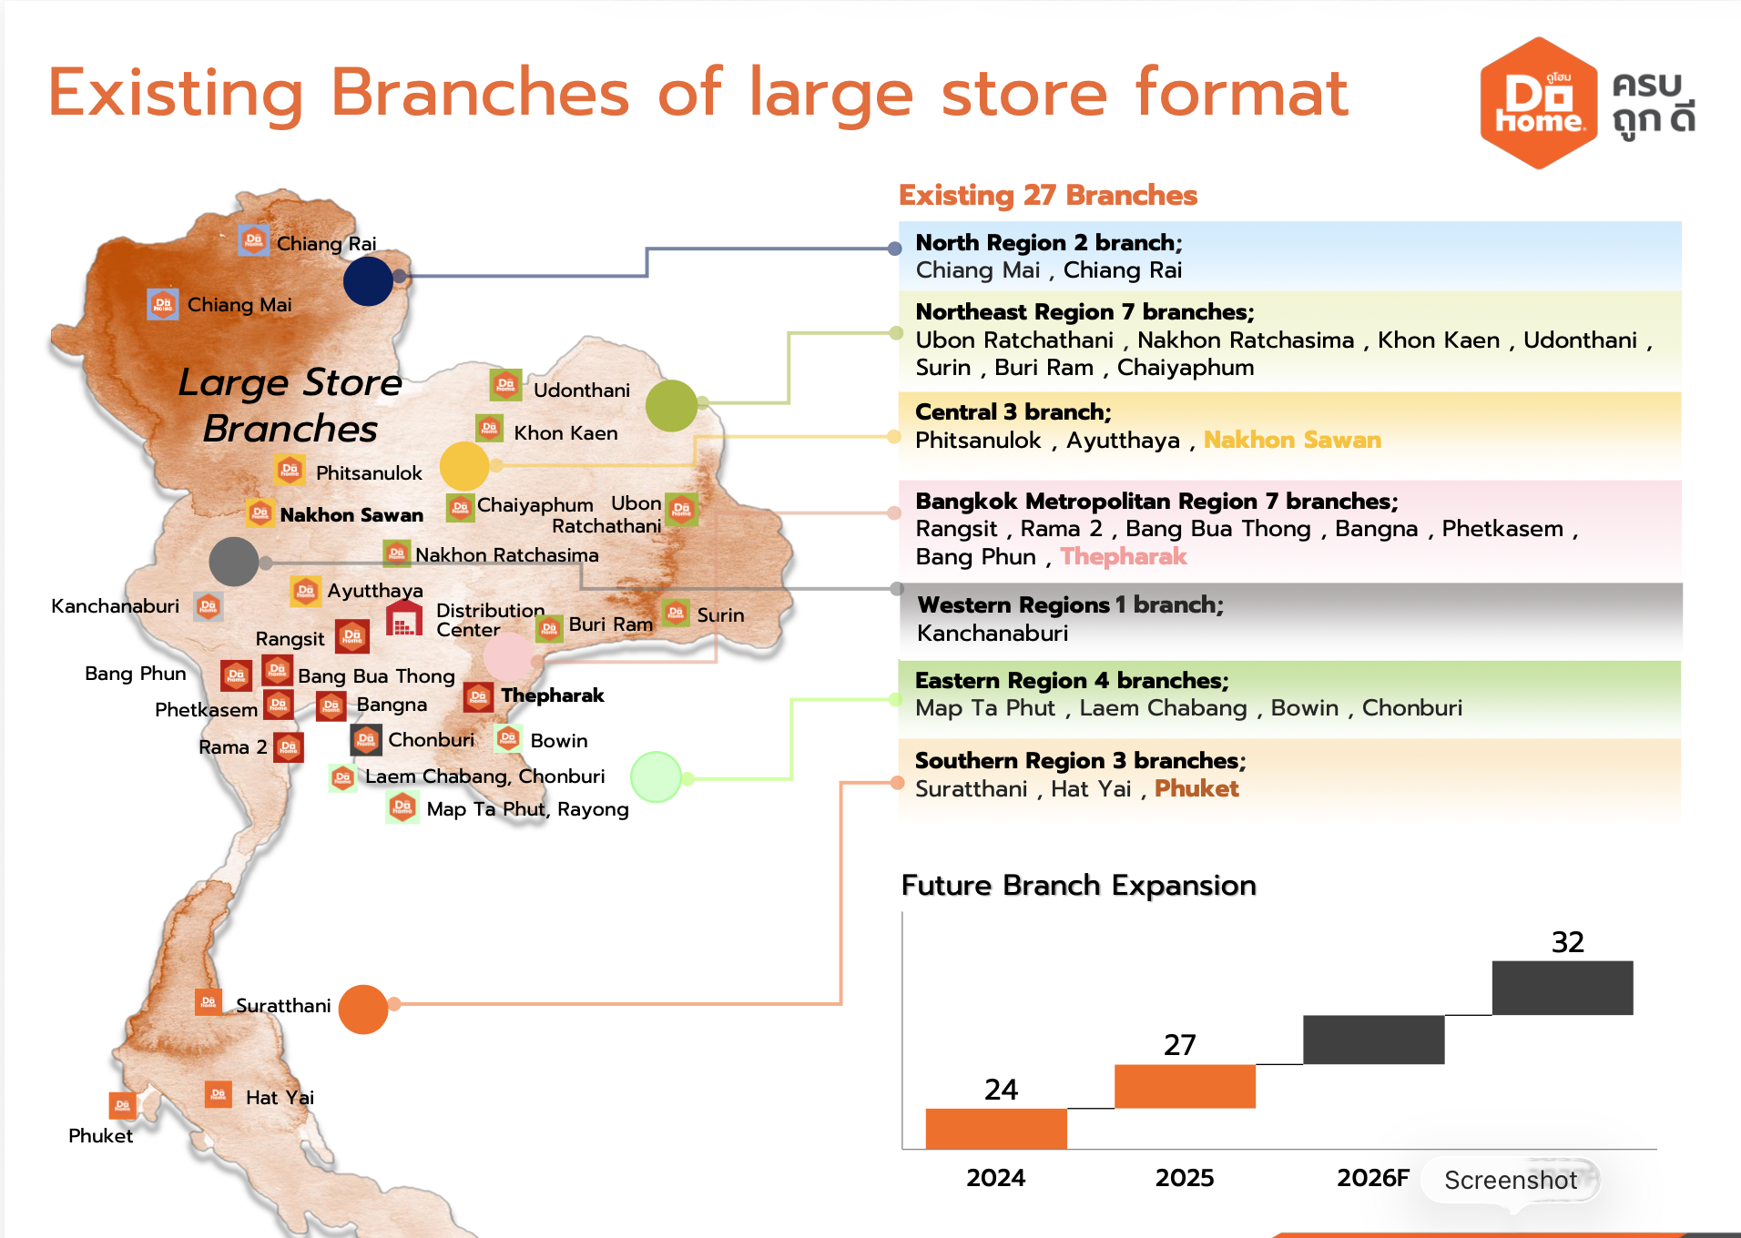
 |  |  | พื้นที่ขาย+คลัง (ตร.ม) | SIZE format | Area Apx
 |  |  | 45,266 | XL | apx 37500-65000
 |  |  | 53,605 | XL | apx 37500-65000
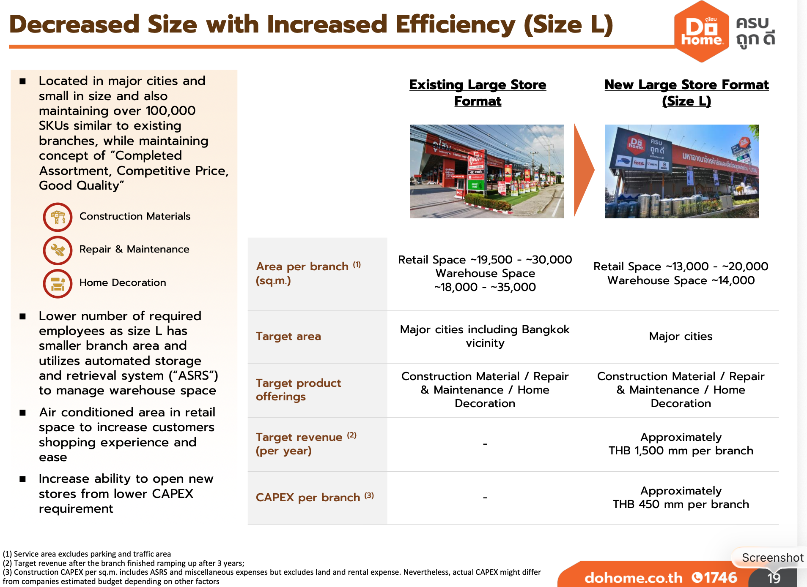
 |  |  | 48,736 | XL | apx 37500-65000
 |  |  | 58,300 | XL | apx 37500-65000
 |  |  | 65,322 | XL | apx 37500-65000
 |  |  | 54,209 | XL | apx 37500-65000
 |  |  | 48,202 | XL | apx 37500-65000
 |  |  | 48,116 | XL | apx 37500-65000
 |  |  | 37,414 | XL | apx 37500-65000
 |  |  | 22,037 | L | apx 27000-34000
 |  |  | 26,445 | L | apx 27000-34000
 |  |  |  | L | apx 27000-34000
 |  |  |  | L | apx 27000-34000
 |  |  |  | L | apx 27000-34000
 |  |  |  | L | apx 27000-34000
 |  |  |  | L | apx 27000-34000
 |  |  |  | L | apx 27000-34000
 |  |  |  | L | apx 27000-34000
 |  |  |  | L | apx 27000-34000
 |  |  |  | L | apx 27000-34000
 |  |  |  | L | apx 27000-34000
 |  |  |  | L | apx 27000-34000
 |  |  |  | L | apx 27000-34000
 |  |  |  | L | apx 27000-34000
 |  |  |  | L | apx 27000-34000
 |  |  |  | L | apx 27000-34000
 |  |  |  | L | apx 27000-34000
 |  |  |  | L
 |  |  |  | L
 |  |  |  | L
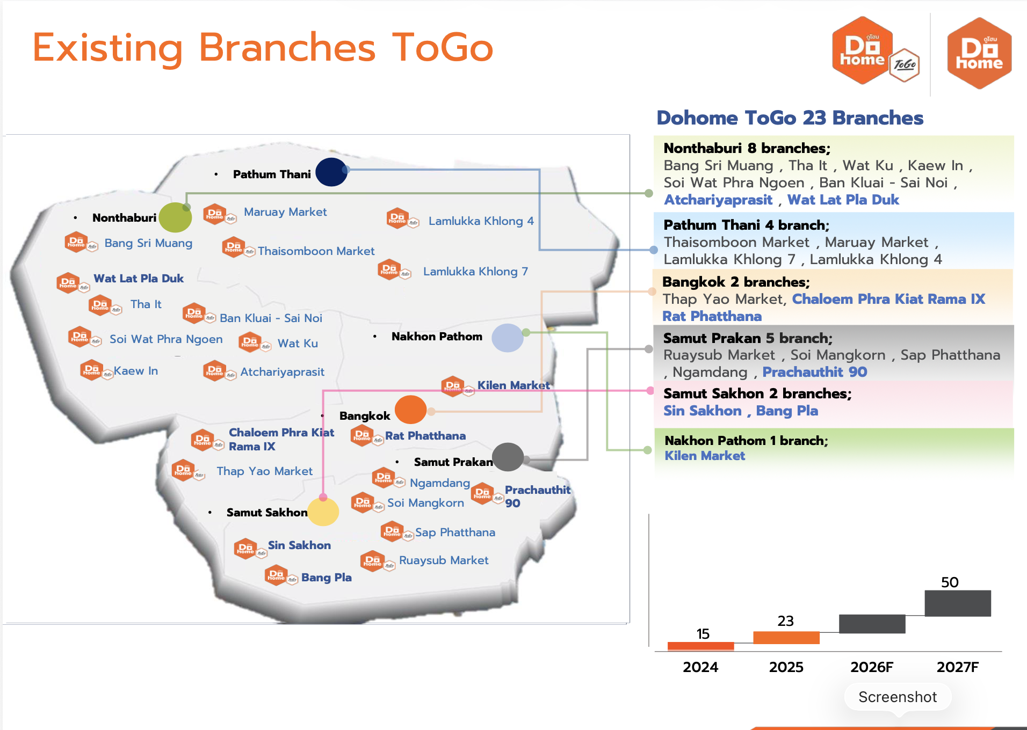
 |  |  |  | L
 |  |  |  | L
 |  |  |  |  |  |  |  | XL | retail | 19500 | 30000
 |  |  |  |  |  |  |  |  | warehouse | 18000 | 35000
 |  |  |  |  | APX REV | 0 |  |  |  | 37500 | 65000
 |  |  |  |  |  |  |  | L | retail | 13000 | 20000
 |  |  |  |  |  |  |  |  | warehouse | 14000 | 14000
 |  |  |  |  | year 1 | 900
 |  |  |  |  | year 2 | 1200 |  |  |  | min | max
 |  |  |  |  | year 3 | 1500 | REV | XL | mon-fri | 7 | 10
 |  |  |  |  |  |  |  |  | sat-sun | 11
 |  |  |  |  |  |  |  | L | mon-fri | 2
 |  |  |  |  |  |  |  |  | sat-sun | 4
...
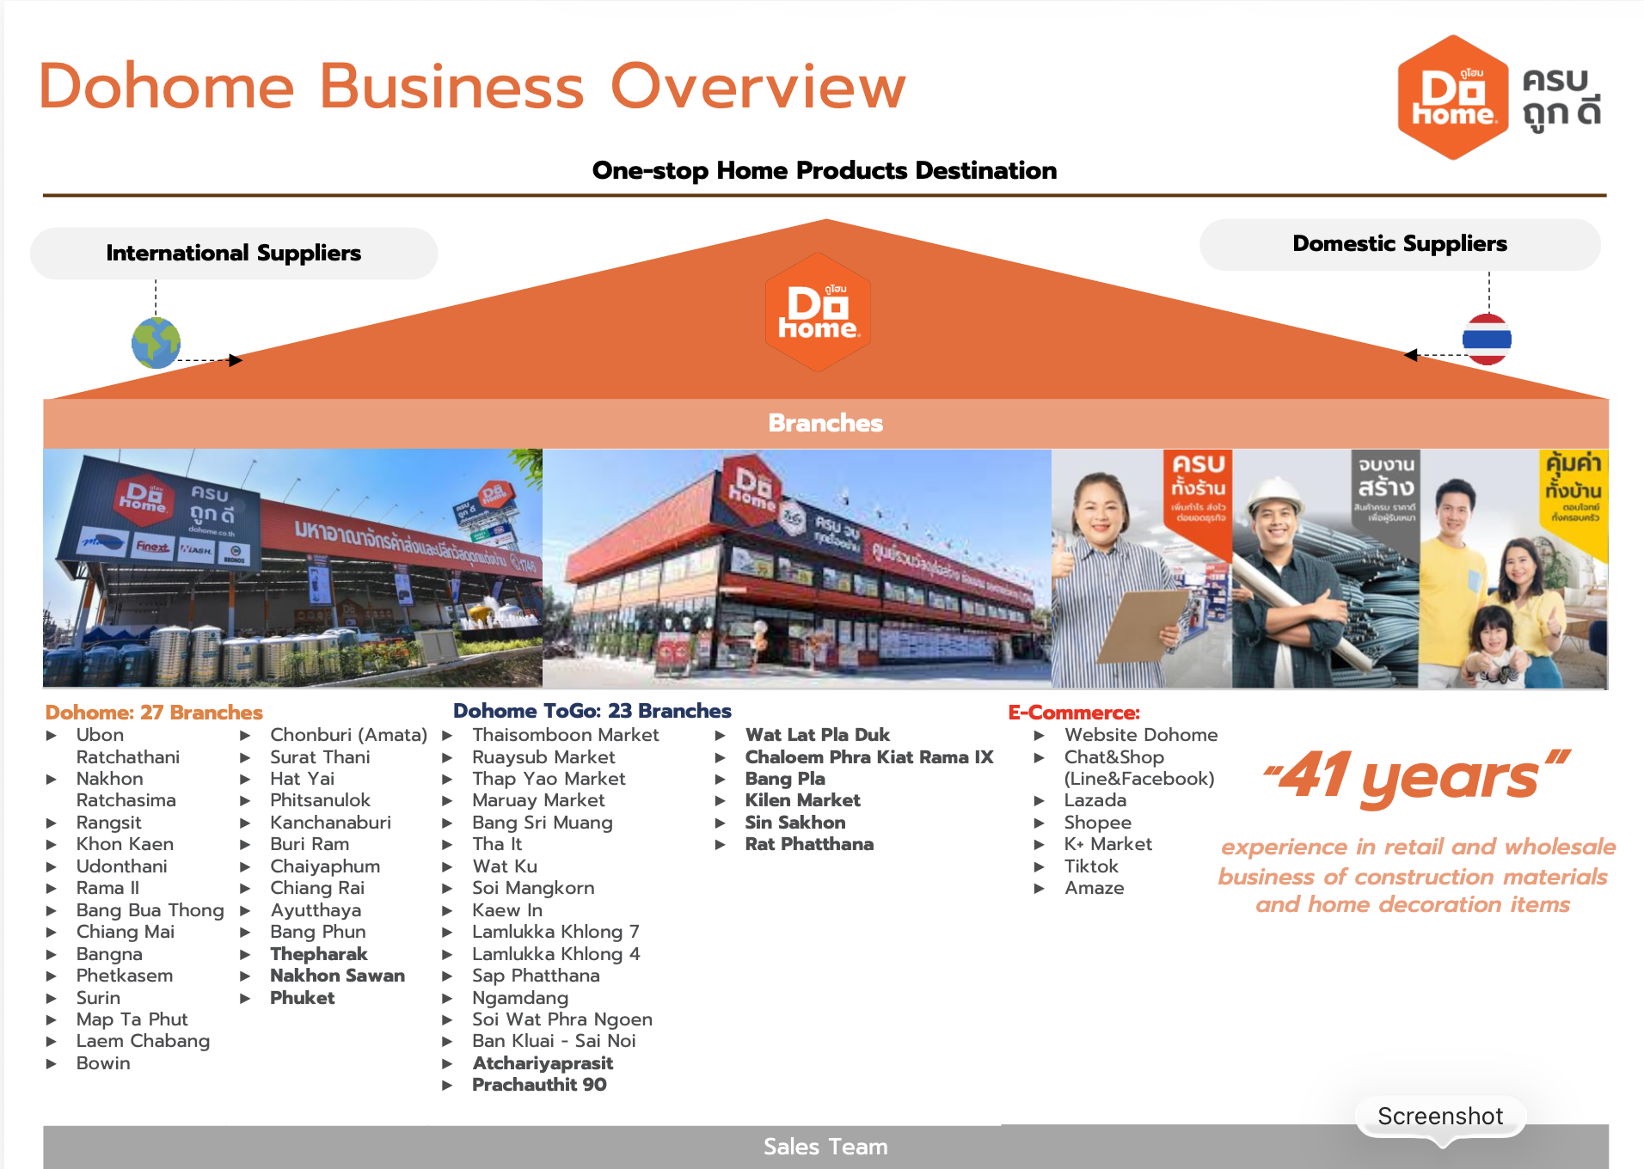
...
พื้นที่ขาย (ตร.ม.) | คลังสินค้า (ตร.ม.) | จอดรถ (ตร.ม.) | พื้นที่ขาย+คลัง (ตร.ม) | SIZE format | Area Apx
Qละ 5สาขา
...

